Hoja1
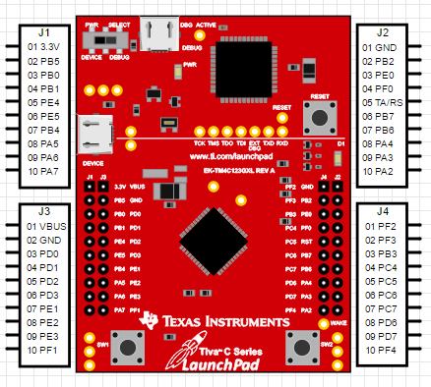
 |  |  |  |  | Alimentación 3.3V | Alimentación 5V | Tierra
 |  |  |  |  | 3v3 | VBUS | GND

 |  |  |  |  | SDI | SDO | SS | SCK
 |  |  |  |  | PA5 | PA4 | PA3 | PA2

3.3 | 5V | PF2 | GND
PB5 | GND | PF3 | PB2
PB0 | PD0 | PB3 | PE0
PB1 | PD1 | PC4 | PF0
PE4 | PD2 | PC5 | RST
PE5 | PD3 | PC6 | PB7
PB4 | PE1 | PC7 | PB6
PA5 | PE2 | PD6 | PA4
PA6 | PE3 | PD7 | PA3
PA7 | PF1 | PF4 | PA2

 |  |  |  | José Santizo Olivet Carné 20185

